Avalição de Modelo
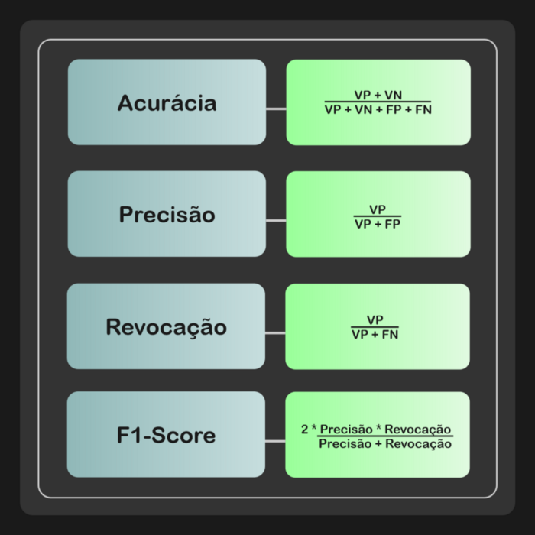
DataSet | VP | FN | FP | VN
Teste | 200 | 0 | 0 | 0
Teste_Ruido | 121 | 79 | 0 | 0
Teste_Inver | 28 | 172 | 9 | 0

